スポンサー公告
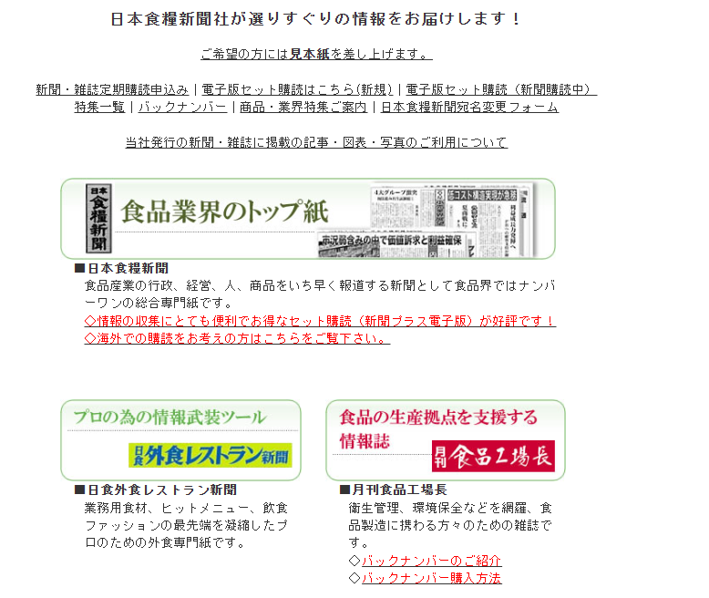

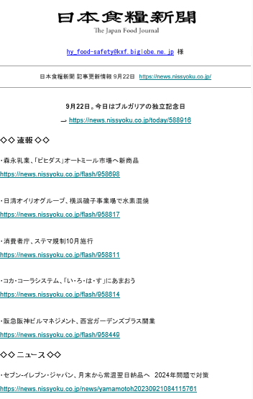
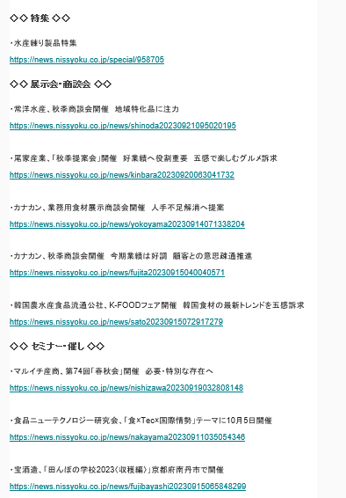

37 ノロウイルス関連情報
ノロウイルス指数平年同等 散発事故発生 |  |  |  |  |  |  |  | 出典:東京都感染症情報センター
 |  |  |  |  |  |  |  | （最近５年間の週値の比較） ノロウイルスの感染周期は4年ですね 前回は2018年

東京都は レベル 2 全国平均 (レベル2) 3.20
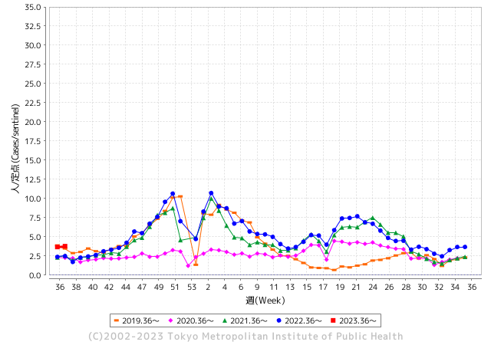

ノロウイルスの年度始まりは
9月からです。

 |  |  |  |  |  |  |  |  |  |  |  | レベル5

 |  |  |  |  |  |  |  |  |  |  |  | レベル4

 |  |  |  |  |  |  |  |  |  |  |  | レベル3

 |  |  |  |  |  |  |  |  |  |  |  | レベル2
GⅡ 36週 0例 |  |  |  |  | GⅡ 37週 0例 |  |  |  |  |  |  | レベル1
地方衛生研究所情報 |  |  | 傾向 |  | 出典：地方衛生研究所ネットワーク
★数年間で二番目に高い比率でノロウイルス終息か |  |  |  |  |  |  |  | http://idsc.tokyo-eiken.go.jp/diseases/gastro/gastro/
 |  |  |  | 流行警報 | 警戒警報
 | 2023-09-24 |  | 低散発 | 定点観測値 |  | ▲:減少 | 今週のニュース（Noroｖｉｒｕｓ） (9/19-9/124) |  |  |  | 9
先週
今週
都道府県名 | 流行 ☆増加 ★減少☆★1つで約1ポイント |  |  | 2023/36週 | 2023/37週 | 対前週 | 大量発症事故（業種／内容） 今週 , 先週 |  |  |  | ニュースソース | 日時
北海道 | ★ |  |  | 1.56 | 1.46 | ▲ 0.10 |  |  |  |  |  |  | 北海道
青森県 | ★ |  |  | 2.71 | 2.47 | ▲ 0.24 |  |  |  |  |  |  | 青森県
岩手県 | ☆ |  |  | 4.03 | 4.35 | 0.32 |  |  |  |  |  |  | 岩手県
宮城県 | ★ |  |  | 2.13 | 2.04 | ▲ 0.09 |  |  |  |  |  |  | 宮城県
秋田県 | ★ |  |  | 3 | 2.88 | ▲ 0.12 |  |  |  |  |  |  | 秋田県
山形県 | ☆ |  |  | 2.11 | 2.32 | 0.21 |  |  |  |  |  |  | 山形県
福島県 | ★ |  |  | 1.22 | 1.16 | ▲ 0.06 |  |  |  |  |  |  | 福島県
茨城県 | ★ |  |  | 2.77 | 2.75 | ▲ 0.02 |  |  |  |  |  |  | 茨城県
栃木県 | ☆ |  |  | 1.29 | 1.73 | 0.44 |  |  |  |  |  |  | 栃木県
群馬県 | ★ |  |  | 4.06 | 3.7 | ▲ 0.36 |  |  |  |  |  |  | 群馬県
埼玉県 | ☆ |  |  | 4.27 | 4.42 | 0.15 |  |  |  |  |  |  | 埼玉県
千葉県 | ☆ |  |  | 3.55 | 3.57 | 0.02 |  |  |  |  |  |  | 千葉県
東京都 | ☆ |  |  | 3.68 | 3.78 | 0.10 |  |  |  |  |  |  | 東京都
神奈川県 | ★ |  |  | 2.73 | 2.71 | ▲ 0.02 |  |  |  |  |  |  | 神奈川県
新潟県 | ☆ |  |  | 2.91 | 3.4 | 0.49 |  |  |  |  |  |  | 新潟県
富山県 | ☆ |  |  | 3.28 | 3.59 | 0.31 |  |  |  |  |  |  | 富山県
石川県 | ★ |  |  | 5.07 | 4.34 | ▲ 0.73 |  |  |  |  |  |  | 石川県
福井県 | ☆ |  |  | 3.8 | 4.76 | 0.96 |  |  |  |  |  |  | 福井県
山梨県 | ★ |  |  | 3.88 | 3.46 | ▲ 0.42 |  |  |  |  |  |  | 山梨県
長野県 | ★ |  |  | 3.65 | 2.81 | ▲ 0.84 |  |  |  |  |  |  | 長野県
岐阜県 | ☆ |  |  | 1.89 | 1.98 | 0.09 |  |  |  |  |  |  | 岐阜県
静岡県 | ☆ |  |  | 2.79 | 2.99 | 0.20 |  |  |  |  |  |  | 静岡県
愛知県 | ☆ |  |  | 2.67 | 2.68 | 0.01 |  |  |  |  |  |  | 愛知県
三重県 | ☆ |  |  | 3 | 3.04 | 0.04 |  |  |  |  |  |  | 三重県
滋賀県 | ★ |  |  | 2.49 | 2.37 | ▲ 0.12 |  |  |  |  |  |  | 滋賀県
京都府 | ☆ |  |  | 1.66 | 1.86 | 0.20 |  |  |  |  |  |  | 京都府
大阪府 | ★ |  |  | 2.96 | 2.83 | ▲ 0.13 |  |  |  |  |  |  | 大阪府
兵庫県 | ★ |  |  | 3.98 | 3.8 | ▲ 0.18 |  |  |  |  |  |  | 兵庫県
奈良県 | ★ |  |  | 3.71 | 3.32 | ▲ 0.39 |  |  |  |  |  |  | 奈良県
和歌山県 | - |  |  | 2.1 | 2.1 | 0.00 |  |  |  |  |  |  | 和歌山県
鳥取県 | ★ |  |  | 3.68 | 2.84 | ▲ 0.84 |  |  |  |  |  |  | 鳥取県
島根県 | ☆ |  |  | 3.74 | 3.78 | 0.04 |  |  |  |  |  |  | 島根県
岡山県 | ★ |  |  | 3.83 | 3.48 | ▲ 0.35 |  |  |  |  |  |  | 岡山県
広島県 | ★ |  |  | 3.58 | 2.92 | ▲ 0.66 |  |  |  |  |  |  | 広島県
山口県 | ☆ |  |  | 3.17 | 4.5 | 1.33 |  |  |  |  |  |  | 山口県
徳島県 | ★ |  |  | 2.78 | 1.83 | ▲ 0.95 |  |  |  |  |  |  | 徳島県
香川県 | ☆☆ |  |  | 4.75 | 6.75 | 2.00 |  |  |  |  |  |  | 香川県
愛媛県 | ☆ |  |  | 4.05 | 4.08 | 0.03 |  |  |  |  |  |  | 愛媛県
高知県 | ☆ |  |  | 1.85 | 2.27 | 0.42 |  |  |  |  |  |  | 高知県
福岡県 | ★ |  |  | 4.58 | 3.76 | ▲ 0.82 |  |  |  |  |  |  | 福岡県
佐賀県 | ★ |  |  | 2 | 1.96 | ▲ 0.04 |  |  |  |  |  |  | 佐賀県
長崎県 | ★ |  |  | 1.84 | 1.34 | ▲ 0.50 |  |  |  |  |  |  | 長崎県
熊本県 | ☆ |  |  | 5.82 | 6.08 | 0.26 |  |  |  |  |  |  | 熊本県
大分県 | ☆ |  |  | 8.08 | 9.06 | 0.98 |  |  |  |  |  |  | 大分県
宮崎県 | ★ |  |  | 5.22 | 4.81 | ▲ 0.41 |  |  |  |  |  |  | 宮崎県
鹿児島県 | ★ |  |  | 3.81 | 3.23 | ▲ 0.58 |  |  |  |  |  |  | 鹿児島県
沖縄県 | ☆ |  |  | 1.84 | 2.06 | 0.22 |  |  |  |  |  |  | 沖縄県
全国 | ★ |  |  | 3.23 | 3.2 | ▲ 0.03
 |  |  |  |  |  |  |  |  |  |  | 0 | 0
 |  |  |  | 今週 |  |  | 管理レベル「2」
 |  | 先週に比べて全国平均は |  |  |  | 3.20 | ：先週より | ▲ 0.03
 |  | 東京都は |  |  |  | 3.78 | ：先週より | 0.10
 |  | 最高指数は |  |  | 大分県 | 9.06 | 全国で10.00を超える都道府県数は |  | 0ヶ所 | 増減 | 0

2 | 9-10月、4月以降 施設の所在市町村で流行・ 食中毒が報告される 定点観測値が5.00前後 |  |  |  |  | 【情報共有】 週間・情報収集/情報は毎週確認する 【常設】 嘔吐物処理セットの配備 【体調管理】従業員の健康状況を徹底し、不良者は調理・加工ラインより外す

37 衛生訓話
毎週 ひとつ 覚えていきましょう
今週のお題 (卵の保存は適切に、新鮮なうちに使いましょう)
卵には賞味期限があります。正しい保管をしてこその賞味期限です。
↓ 職場の先輩は以下のことを理解して わかり易く 指導しましょう ↓


 |  | ★卵は生きています。購入したら冷蔵庫で保管してください。 スーパーや小売店では直ぐに売りつくすので室温に陳列してあります。これは正しい陳列法です。スーパーで冷やして売っていたら、持ち帰る際に外気温との差で汗をかいてしまいます。★卵は呼吸しています。表面をごしごし水洗いすると、呼吸穴から水分とともに汚れが内部に入り込みます。 購入した卵は洗わずに拭く程度で保管します。 ★卵は振動に強くありません。冷蔵庫のドアポケットで保管すると振動を受けやすいので良くありません。 ★夏の卵は乾燥するので殻が薄いことが多いようです。また大都市圏などでは、人が帰郷する夏休みに卵が供給過剰になります。賞味期限をよく確認して購入しましょう。

使用前は冷蔵庫で保管

 | ★卵は、優秀な食品であるとともに生ものです。正しく保管し期限内に使い切りましょう。 ★水洗い等せず冷蔵庫の奥で振動を与えずに保管したほうが、美味しく安全な状態で召し上がれます。 ★売れ残った卵を大量に購入し、不十分な保管をしたために、何度も食中毒が発生しています。 食べ物は、取り扱う人の優しさや思いが伝わるものです。食材の受け入れは調理の基本です。 青森で大型事故が発生しています。対岸の事故、身の回りを確認しましょう !

37 感染症統計
届出感染症 第三類 腸管出血性大腸菌 |  |  |  |  |  |  |  |  |  |  |  |  |  | 届出感染症 第三類 細菌性赤痢菌
全国 報告数推移 医療機関からの届出数 |  |  |  |  |  |  |  |  |  |  |  |  |  | 全国 報告数推移 届出患者数（人）
 | 1月 | 2月 | 3月 | 4月 | 5月 | 6月 | 7月 | 8月 | 9月 | 10月 | 11月 | 12月 | 合計 |  | 1月 | 2月 | 3月 | 4月 | 5月 | 6月 | 7月 | 8月 | 9月 | 10月 | 11月 | 12月 | 合計
12-21年月平均 | 68 | 56 | 67 | 103 | 188 | 415 | 607 | 866 | 540 | 364 | 207 | 135 | 3,640 | 12-21年月平均 | 8 | 9 | 13 | 7 | 9 | 9 | 8 | 11 | 9 | 20 | 12 | 12 | 131
 |  |  |  |  |  |  |  |  | 今週 |  |  |  |  |  |  |  |  |  |  |  |  |  | 今週
 |  |  |  |  |  |  |  |  | 136 |  |  |  |  |  |  |  |  |  |  |  |  |  | 0
2023年 | 82 | 62 | 99 | 112 | 224 | 524 | 521 | 762 | 263 |  |  |  |  | 2023年 | 1 | 1 | 4 | 2 | 2 | 7 | 7 | 3 | 0
2022年 | 81 | 39 | 72 | 89 | 258 | 416 | 554 | 568 | 578 | 337 | 169 | 168 | 3,329 | 2022年 | 0 | 5 | 4 | 1 | 1 | 1 | 1 | 1 | 0 | 0 | 0 | 2 | 16
2021年 | 81 | 48 | 71 | 128 | 171 | 350 | 569 | 553 | 458 | 306 | 220 | 229 | 3,184 | 2021年 | 1 | 2 | 1 | 0 | 0 | 0 | 1 | 1 | 0 | 1 | 0 | 0 | 7
2020年 | 112 | 85 | 60 | 97 | 95 | 305 | 544 | 449 | 475 | 505 | 219 | 98 | 3,044 | 2020年 | 16 | 1 | 19 | 3 | 13 | 1 | 2 | 2 | 0 | 24 | 4 | 2 | 87
2019年 | 84 | 100 | 77 | 80 | 236 | 438 | 631 | 752 | 523 | 427 | 253 | 136 | 3,737 | 2019年 | 7 | 7 | 13 | 3 | 8 | 11 | 5 | 11 | 9 | 9 | 20 | 37 | 140
2018年10月3日、山梨県内の宿坊を利用した2グループ42名が赤痢にかかりました。使用水や従事者からは赤痢菌が検出されておらず現在のところ感染源は不明です。
2018年 | 41 | 44 | 67 | 103 | 311 | 415 | 539 | 1,165 | 534 | 297 | 205 | 92 | 3,813 | 2018年 | 9 | 22 | 18 | 9 | 21 | 14 | 6 | 13 | 7 | 81 | 31 | 37 | 268
埼玉県と群馬県の総菜店で販売されたポテトサラダを食べた人が腸管出血性大腸菌O157に感染した、という集団食中毒に関するニュースが2017年8月21日以降、新聞やテレビで取り上げられました。
2017年 | 57 | 35 | 95 | 112 | 131 | 340 | 483 | 1339 | 614 | 349 | 236 | 68 | 3,859 | 2017年 | 19 | 12 | 8 | 12 | 7 | 15 | 16 | 12 | 16 | 6 | 12 | 6 | 141
2016年 | 68 | 42 | 44 | 75 | 135 | 448 | 507 | 808 | 795 | 313 | 246 | 143 | 3,624 | 2016年 | 9 | 16 | 12 | 6 | 7 | 14 | 9 | 14 | 9 | 9 | 8 | 7 | 120
2011年8月に外食チェーン店が原因とされた赤痢菌Shigella sonneiの広域集団感染事例が青森県、宮城県、山形県、福島県において発生した。本事例は、それとほぼ同時期に発生しておりその関連性が強く疑われた事例である。
※2023年 第37週（9/11～9/17） 現在 |  |  |  |  |  |  |  |  |  |  |  |  |  | ※2023年 第37週（9/11～9/17） 現在

 | 腸管出血性大腸菌 |  | 平年並み |  |  |  |  |  |  |  |  |  |  |  | 赤痢 | 増加中 注意!
Ｈ２９／８月は非常に多かった

腸管出血性大腸菌
 | 2023年 | 2022年 | 2021年 | 2020年 | 2019年 | 2018年 | 2017年 | 2016年 | 2015年
2016年 | 82 | 81 | 81 | 112 | 84 | 41 | 57 | 68
68 | 62 | 39 | 48 | 85 | 100 | 44 | 35 | 42
42 | 99 | 72 | 71 | 60 | 77 | 67 | 95 | 44
44 | 112 | 89 | 128 | 97 | 80 | 103 | 112 | 75
75 | 224 | 258 | 171 | 95 | 236 | 311 | 131 | 135
135 | 524 | 416 | 350 | 305 | 438 | 415 | 340 | 448
448 | 521 | 554 | 569 | 544 | 631 | 539 | 483 | 507
507 | 762 | 568 | 553 | 449 | 752 | 1,165 | 1,339 | 808
808 | 263 | 578 | 458 | 475 | 523 | 534 | 614 | 795
795 |  | 337 | 306 | 505 | 427 | 297 | 349 | 313
313 |  | 169 | 220 | 219 | 253 | 205 | 236 | 246
246 |  | 168 | 229 | 98 | 136 | 92 | 68 | 143
143
3,624
細菌性赤痢菌
 | 2023年 | 2022年 | 2021年 | 2020年 | 2019年 | 2018年 | 2017年 | 2016年
 | 1 | 0 | 1 | 16 | 7 | 9 | 19 | 9
 | 1 | 5 | 2 | 1 | 7 | 22 | 12 | 16
 | 4 | 4 | 1 | 19 | 13 | 18 | 8 | 12
 | 2 | 1 | 0 | 3 | 3 | 9 | 12 | 6
 | 2 | 1 | 0 | 13 | 8 | 21 | 7 | 7
 | 7 | 1 | 0 | 1 | 11 | 14 | 15 | 14
 | 7 | 1 | 1 | 2 | 5 | 6 | 16 | 9
 | 3 | 1 | 1 | 2 | 11 | 13 | 12 | 14
 | 0 | 0 | 0 | 0 | 9 | 7 | 16 | 9
 |  | 0 | 1 | 24 | 9 | 81 | 6 | 9
 |  | 0 | 0 | 4 | 20 | 31 | 12 | 8
 |  | 2 | 0 | 2 | 37 | 37 | 6 | 7

コロナ５類移行に伴う 人の往来の増加、会食機会の増加。 食肉原材不足から 衛生度合いの低い原材料の市場への放出?

※2023年 第11週（3/13～3/19） 現在

 |  |  |  |  |  |  |  |  |  |  |  |  |  |  | 腸管系感染症は新型コロナウイルス予防の手洗い、手指消毒で
 |  |  |  |  |  |  |  |  |  |  |  |  |  |  | 圧倒的に感染防御できている

